关系图
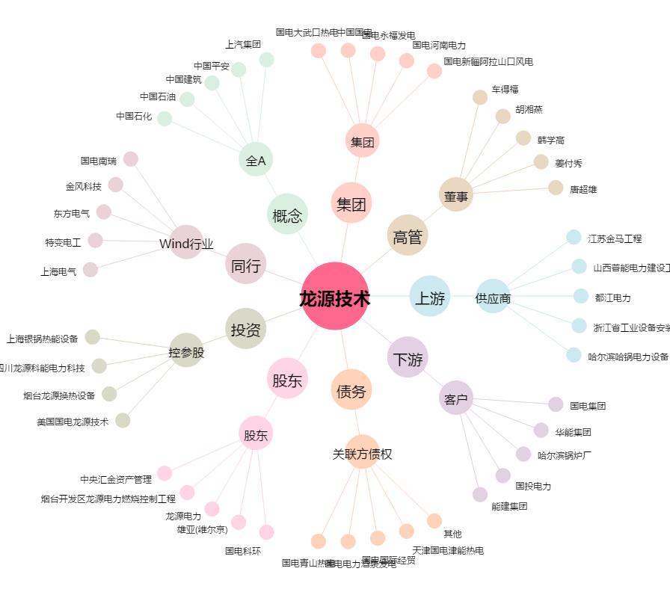
龙源技术[300105.SZ] - 关系概览图

